dashboard
Fuel Efficiency and Vehicle Performance Dashboard
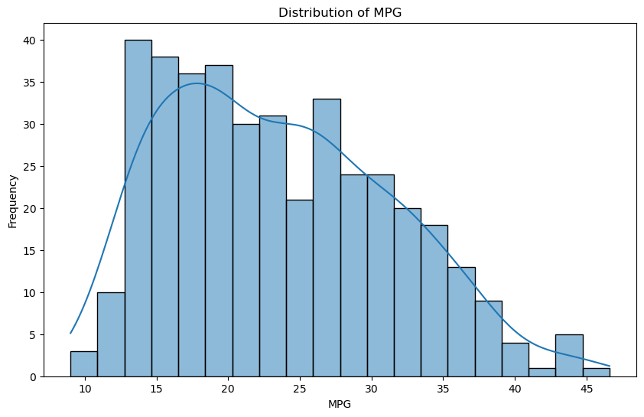 | 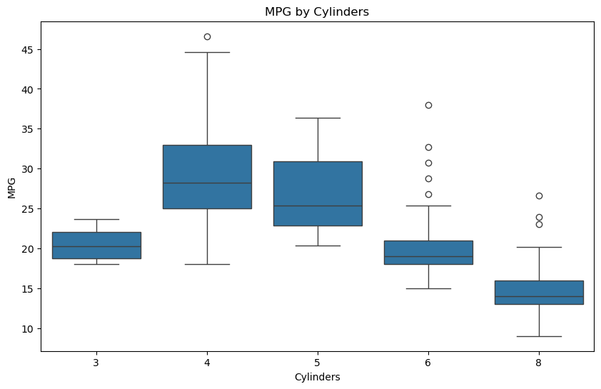
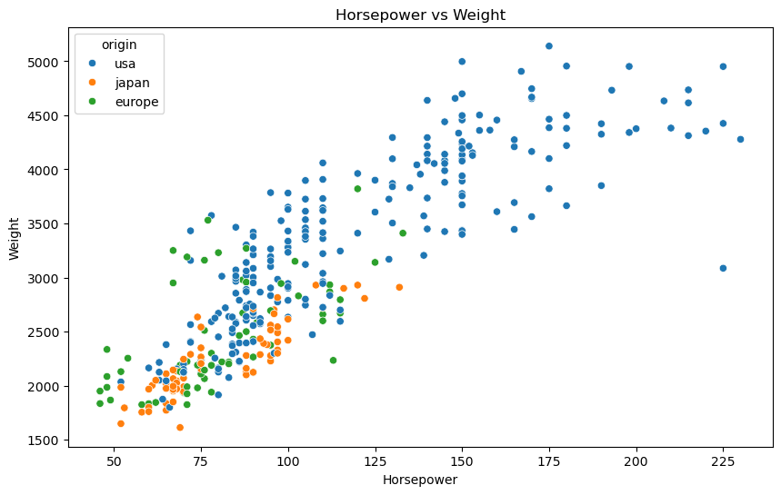 | 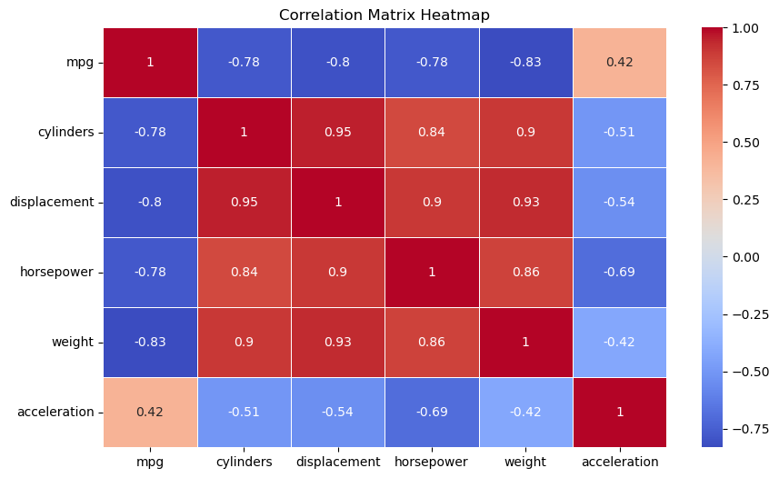

dashboard-done
Fuel Efficiency and Vehicle Performance Dashboard |  | Select an origin:
 |  | TRUE | TRUE | TRUE
 |  | usa | japan | europe
 | 
 |  | 

